Sheet1
Page: Contact Us | Status | Feedback
thanh bar màu vàng nên xuất hiện cùng lúc với dòng text lớn | Không thể làm như vậy vì hiệu ứng xuất hiện của dòng text lớn chỉ dành cho text, thanh bar không phải là text nên không áp dụng được
phần text nhỏ sai font | Kiểm tra trên trình duyệt Chrome, Firefox mới nhất và Edge thì vẫn đúng font
chỉnh định dạng hình lại thành png để background được transparent | Hình đã là png và có tính transparent
chấm vàng thu nhỏ lại | OK | cho các chấm vàng dính vào từng người
khoảng cách giữa các hình quá lớn, sắp xếp lại giống hình original | OK
thiếu effect cho hình - khi scroll xuống phần này, các hình trong mục sẽ bay ra theo kiểu từ dưới bay lên và tạo thành 1 khối như trong hình - khi bấm vào thumbnail màn hình tối lại và hình được phóng bự ra | OK (đã có hiệu ứng, nhưng cần phải có hình to hơn để phóng bự) | effect bay hơi nhanh, chưa được mượt
viết hoa hết chữ trong mục CatchUp | OK
CatchUp thiếu effect |  | - lỗi effect line màu vàng, effect chạy chậm, hay bị đứng giữa chừng, đường line ko dc đậm nét và ôm gọn phần text như trong thiết kế - dòng phone và address đang bị dính nhau, ko đều khoảng cách với các dòng còn lại
CatchUp phần text nhỏ cho bự lên 2-3 size | OK
CatchUp thu hẹp bề ngang ô màu vàng như hình original | OK
không để shape tròn hay vuông nào trên phần footer không để khoảng trắng dưới phần footer | Không thấy lỗi này trên 3 trình duyệt mới nhất: Chrome, Firefox, Edge
Page: ONLINE ENTERTAINMENT
khoảng cách giữa các dòng text quá xa --> thu hẹp lại giống như trong file original | OK
thanh bar màu vàng nên xuất hiện cùng lúc với dòng text lớn | Không thể làm như vậy vì hiệu ứng xuất hiện của dòng text lớn chỉ dành cho text, thanh bar không phải là text nên không áp dụng được
 |  | - cho section "our show" xích xuống, ko để sát phần header - text "OUR SHOW" xích qua bên trái, ko để sát lề
phần hình thumbnail zoom bự ra, bề ngang full màn hình như original | OK | bề ngang chưa full màn hình
khi hover thumbnail nào phải có title hiện lên | OK | chưa thấy có
dấu X bự ra, ngang hàng với phần text | OK
 |  |  2 button ở trên cùng 1 trang với phần nội dung; remove drop shadow
thiếu effect cho 3 phần - khi scroll xuống phần này, 3 phần hiện ra đồng thời (zoom in effect) - khi chuột hover trên từng icon sẽ có animation (show icon từ trên bay xuống, sponsor icon lắc lên xuống như đang bắt tay, ad icon từ 2 bên bay vào) | OK
thiếu các shape vuông, tròn | Không bị thiếu như feedback
- “original show” sai font - thu nhỏ khoảng cách giữa các dòng text, phần body text chỉ dùng 1 font | OK
phần "BUY A TICKET" |  | - các icon hiện giờ đang bị sai tên so với thiết kế - các trang pop-up khi bấm vào từng icon: nội dung bị sai và ko tương ứng với từng trang, body text ko đúng font và ko viết hoa, in đậm button và phần nội dung trên cùng 1 trang, ko để line drop shadow ngăn cách như hiện tại
phần "LET'S CATCH UP" |  | - lỗi effect line màu vàng, effect chạy chậm, hay bị đứng giữa chừng, đường line ko dc đậm nét và ôm gọn phần text như trong thiết kế - dòng phone và address đang bị dính nhau, ko đều khoảng cách với các dòng còn lại
Page: CONTENT PRODUCTION PAGE
- các shape hình vuông, tròn nên để size lớn nhỏ khác nhau, vị trí xen kẽ, không nên để chụm lại 1 chỗ hay thẳng hàng | OK
khoảng cách giữa các dòng text quá xa --> thu hẹp lại giống như trong file original | OK
thanh bar màu vàng nên xuất hiện cùng lúc với dòng text lớn | Không thể làm như vậy vì hiệu ứng xuất hiện của dòng text lớn chỉ dành cho text, thanh bar không phải là text nên không áp dụng được
cho phần “video production” xuống thấp hơn | OK | lần này còn sát hơn lần trước sửa; cho thấp xuống như trong thiết kế nha
text “latest project” chỉnh bold lên, không để shape tròn ở đó | OK
sao không thấy dc phần video??? | Kiểm tra vẫn thấy
phần text nhỏ dưới “Shell viral clip” nên thu hẹp bề ngang như hình original | Kiểm tra đã thu nhỏ như hình
các thumbnail video nên chỉnh độ transparent lên 1 chút, khi đang coi video nào thì thumbnail tương ứng phải sáng lên và dòng title nhỏ ở dưới như hình original | Hiện tại tính năng xem video không có chạy nên chưa làm theo feedback được
không để hình màu đen khi hover chuột | Background đang là bóng mờ, không phải màu đen
zoom bự hình ra | Cần cung cấp hình to hơn
thiếu effect cho hình -khi scroll xuống phần này, các hình trong mục sẽ bay ra theo kiểu từ dưới bay lên và tạo thành 1 khối như trong hình | Đã có hiệu ứng như mô tả trên trình duyệt Firefox | 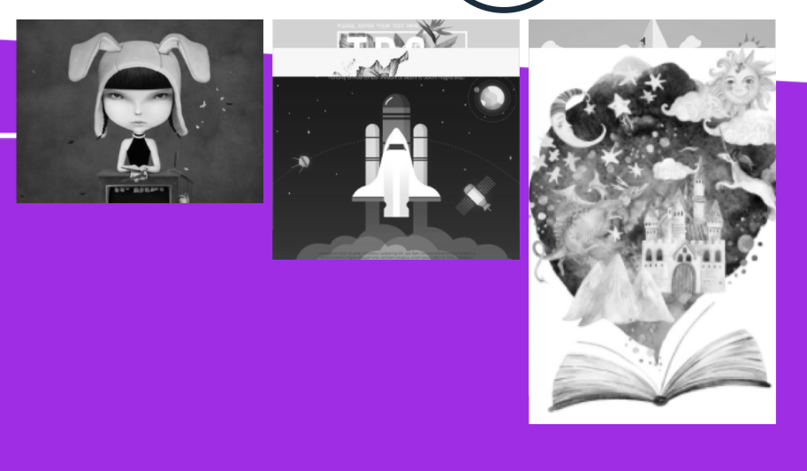 kiểm tra trên chrome và safari, các hình bị nhảy tùm lum
phần "LET'S CATCH UP" |  | hiện tại phần này bị quá sát với phần footer - lỗi effect line màu vàng, effect chạy chậm, hay bị đứng giữa chừng, đường line ko dc đậm nét và ôm gọn phần text như trong thiết kế - dòng phone và address đang bị dính nhau, ko đều khoảng cách với các dòng còn lại
Page: HOMEPAGE
khoảng cách giữa các dòng text quá xa --> thu hẹp lại giống như trong file original | Kiểm tra trên 3 trình duyệt không thấy lỗi như feedback
- các shape hình vuông, tròn nên để size lớn nhỏ khác nhau, vị trí xen kẽ, không nên để chụm lại 1 chỗ hay thẳng hàng | OK | - remove các shape và effect bay ngang, chỉ để bay dọc - shape và effect chủ yếu bay 2 bên page, tránh phần chính giữa
- các icon máy quay phim và laptop chỉnh lại định dạng png để có background transparent | đã có transparent
- thiếu effect zoom in cho các icon trên | Chưa hiểu rõ hiệu ứng zoom in ntn | - zoom in: lúc đầu scroll tới phần đó thì icon và text từ nhỏ xíu phóng bự ra như size hiện tại
- chỉnh định dạng hình lại thành png để background được transparent | đã có transparent | - ở phần hình người, kéo mảng màu hồng và nguyên phần dưới nhích lên trên như lần trước làm - cho các chấm vàng dính lên từng người
- viết hoa hết for client, for crew | OK
không để shape tròn hay vuông nào trên phần footer không để khoảng trắng dưới phần footer | Không thấy lỗi này trên 3 trình duyệt mới nhất: Chrome, Firefox, Edge
Lỗi F12: Homepage, content-production: Uncaught ReferenceError: ytcfg is not defined(…) | Bug của Youtube
 |  | phần "LET'S CATCH UP": - lỗi effect line màu vàng, effect chạy chậm, hay bị đứng giữa chừng, đường line ko dc đậm nét và ôm gọn phần text như trong thiết kế
Bị một số lỗi mất layout như sau
Mấy cái hoạ tiết lúc chuyển động nên nhẹ nhàng như reference, chứ đừng quay nhanh như vậy. ( Reference có gửi lần trước ) Ref : http://melanie-f.com/en/
Phần chữ giới thiệu cho mỗi trang : we bring you ... nên hiện nhanh hơn, hiện đang chậm quá, ng ta sẽ dễ skip bỏ qua
Navigation khi scroll xuống thì cái cần có màu nền để đọc được chữ => lần trước có để nhưng lần này thì không có hoặc là để opacity quá thấp không đủ để đọc đc chữ
FEEDBACK CHUNG CHO CÁC PAGE:
- Remove các shape và effect bay ngang, ko để các shape có màu đen - Các shape bay chủ yếu 2 bên, tránh phần chính giữa để ko đè text và hình - Phần "LET'S CATCH UP" ở mỗi page vị trí đang ko đồng đều về khoảng cách giữa phần trên và footer; khoảng cách giữa các dòng text ko đều; effect cho line vàng chưa mượt. - phần footer, khi hover các mục, remove các line trắng bên dưới

